Sheet1
 |  |  |  |  |  |  |  |  | 令和６年４月吉日
団委員長各位
隊指導者各位
団委員各位
 |  |  |  |  |  |  |  |  | 第４５回阪神さくら地区カブ集会
 |  |  |  |  |  |  |  |  | 実行委員長 廣田健太郎

 | 「令和６年能登半島地震復興支援」カブ集会記念品のお知らせ

５月１９日の第４５回阪神さくら地区カブ集会では、カブ隊指導者の意見から、記念品の
代金の一部を「能登半島地震の復興支援のため寄付しよう」ということになりました。
ついては、カブ隊のみならず、団内広く記念品の購入の呼びかけをお願いします。
※このシートを団内申込集計にご使用ください。
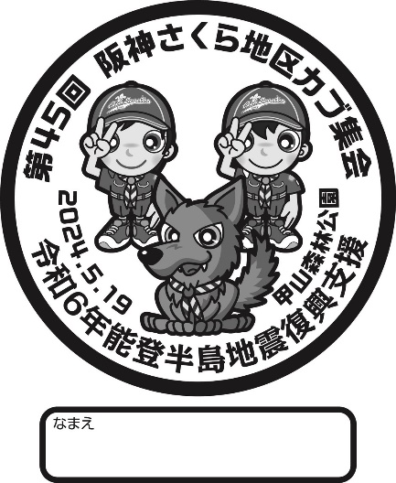
 |  |  | 記
1.記念品内容
 | 巾着袋・カブ集会と復興支援の記念マーク入り
 | サイズ 430mm×340mm 色 ブルー
 | 日頃の活動やキャンプにも重宝します。
2.代金
 | ６００円
3.申込締切
 | 団内締切 | 4月●日
 | 団内申込先
 | ※参考:地区締切４月25日メールまで
4支払いなど 記念品は５月１９日の解散時に団にお渡しします。

5.申込 |  | 以下に記入してまとめてください。
 | 隊 | 名前 | 個数 | 代金 |  | 隊 | 名前 | 個数 | 代金
1 |  |  |  | 0 | 13 |  |  |  | 0
2 |  |  |  | 0 | 14 |  |  |  | 0
3 |  |  |  | 0 | 15 |  |  |  | 0
4 |  |  |  | 0 | 16 |  |  |  | 0
5 |  |  |  | 0 | 17 |  |  |  | 0
6 |  |  |  | 0 | 18 |  |  |  | 0
7 |  |  |  | 0 | 19 |  |  |  | 0
8 |  |  |  | 0 | 20 |  |  |  | 0
9 |  |  |  | 0 | 21 |  |  |  | 0
10 |  |  |  | 0 | 22 |  |  |  | 0
11 |  |  |  | 0 | 23 |  |  |  | 0
12 |  |  |  | 0 | 24 |  |  |  | 0
 |  | 小計 | 0 | 0 |  |  | 小計 | 0 | 0
 | シート計 | 0 | 個 | 0 | 円

